Lageplan + Flächenberechnung
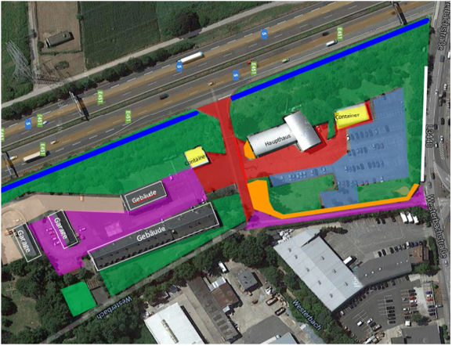
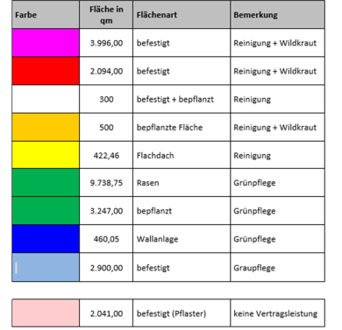

 | Abb.2 Flächenberechnung Liegenschaft Westerbachstraße 73-79, 60486 Frankfurt am Main

Abb.1 Außenanlagenplan Liegenschaft Westerbachstraße 73-79, 60486 Frankfurt am Main

